Khuyến nghị
 | Chỉ dẫn | Tham khảo
1 | Nền tảng của phương pháp tính báo giá chi tiết là cycle time, hay nói cách khác 1 sản phẩm mất bao nhiêu thời gian để hoàn thành | 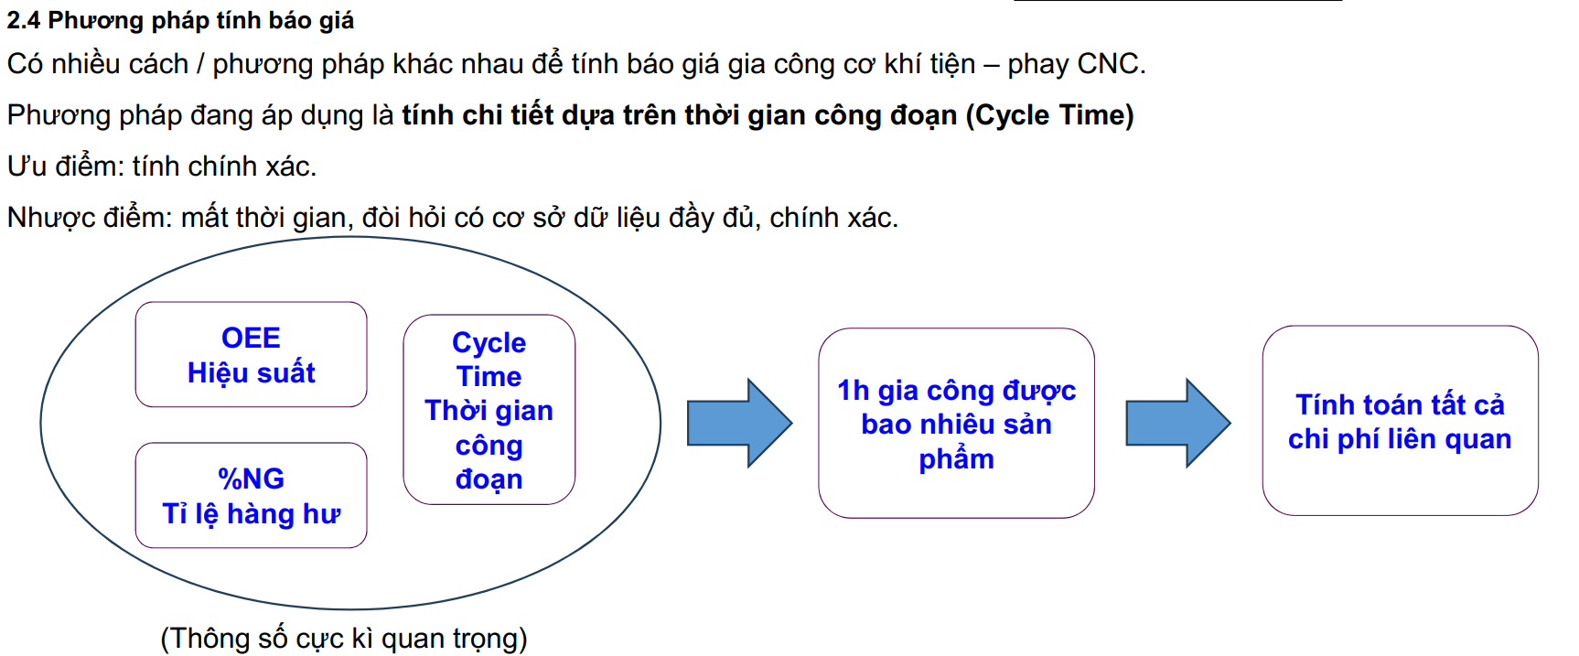
2 | Tìm hiểu chính xác bản chất của chi phí, đưa ra quy ước về cách tính. Từ đó mới xây dựng công thức tính | 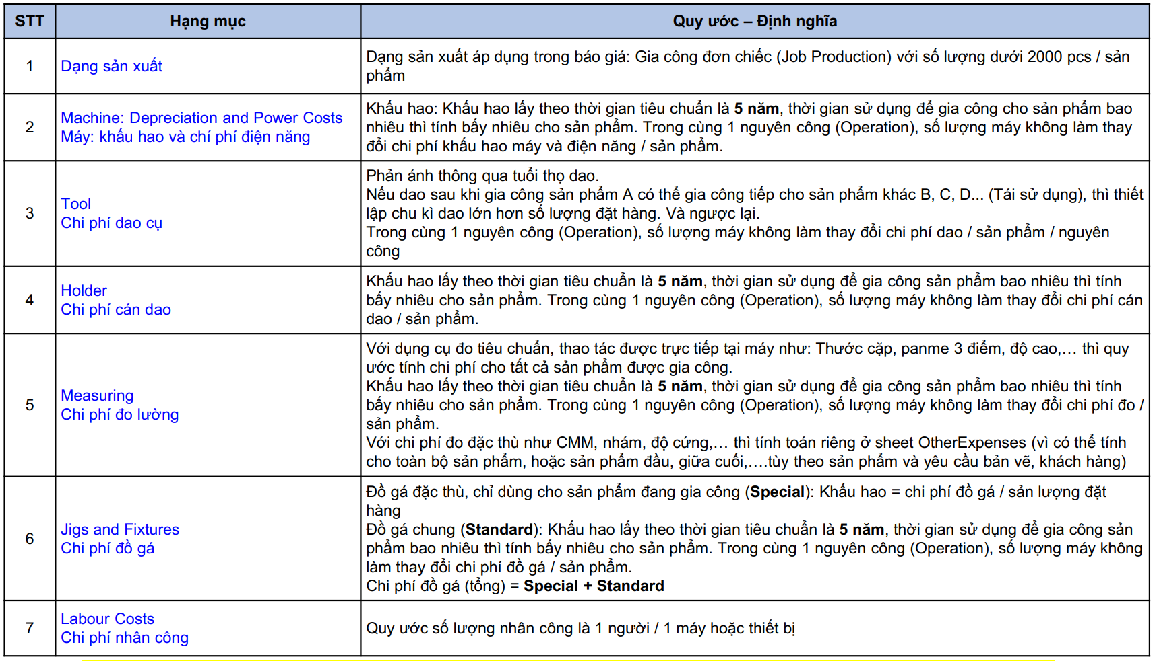
3 | Trong 1 giờ sản xuất được bao nhiêu sản phẩm OK
4 | 1 máy gia công được bao nhiêu sản phẩm trong 1 ngày Ví dụ 1 máy sản xuất được 200 sản phẩm / ngày. Khách cần 1000 sản phẩm tuy nhiên yêu cầu 4 ngày phải xong. Suy ra tại công đoạn gia công cần sử dụng 2 máy mới hoàn thành
5 | Tự xây dựng form tính, không lấy form mẫu có sẵn Chú ý form mẫu có sẵn có 1 số công thức bị sai

Hình ảnh sản phẩm
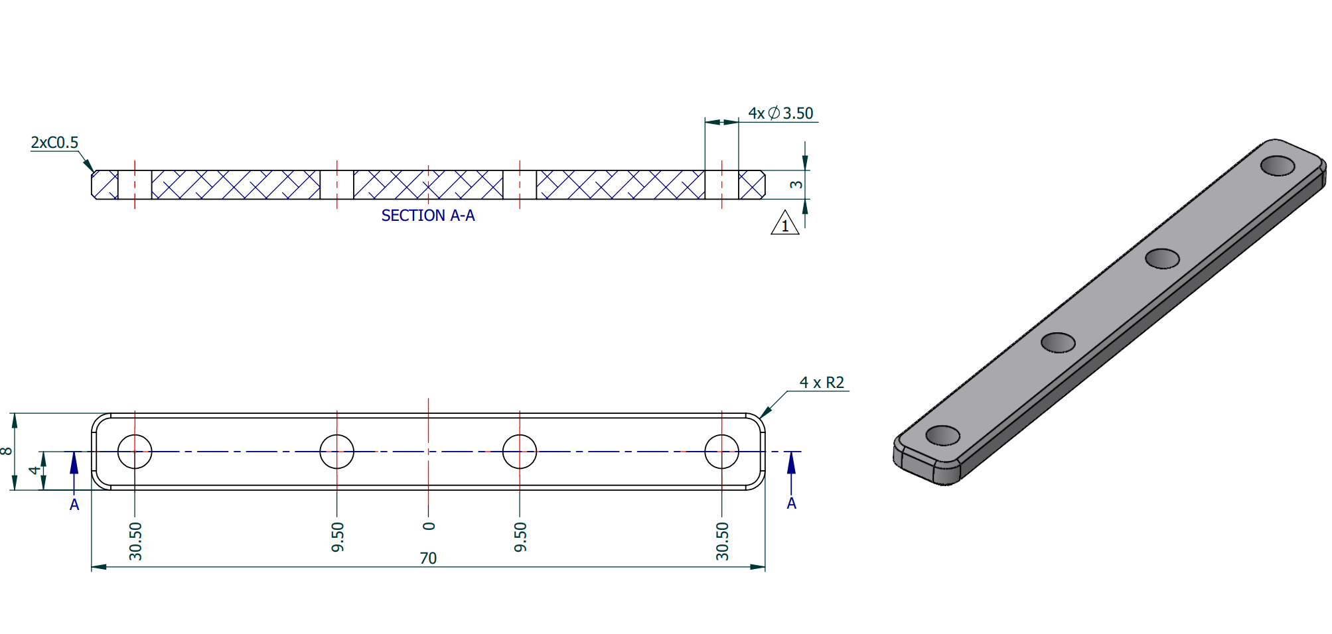

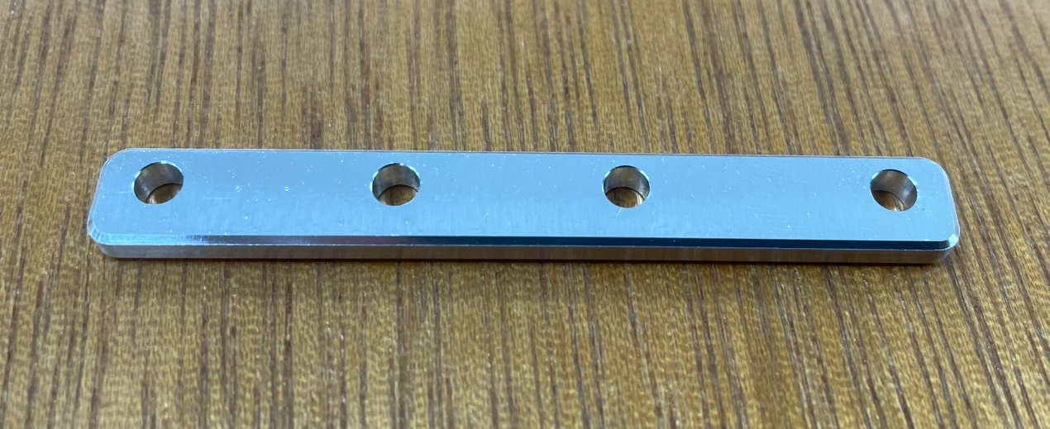

Khách đặt 1300 cái Tính tiền 1 sản phẩm

Quy trình gia công
công đoạn 1 | 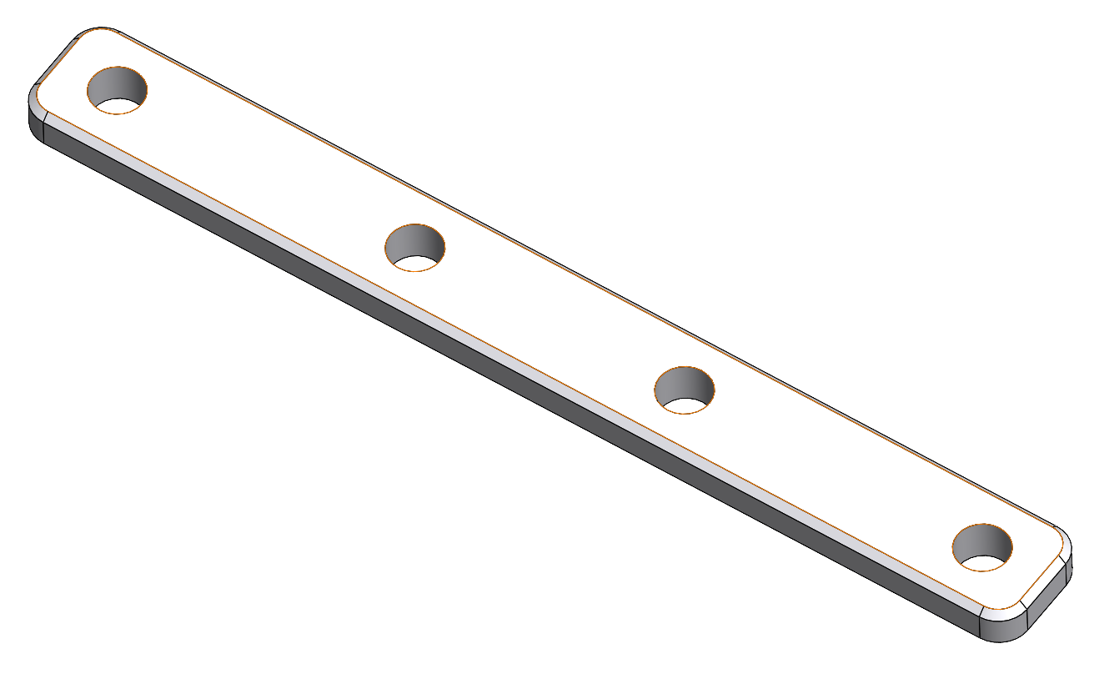 | Gia công mặt trên + khoan lỗ

công đoạn 2 |  | Gia công mặt dưới

Thông tin
 |  | CÔNG ĐOẠN 1 | CÔNG ĐOẠN 2
A | Thời gian chạy máy | 300 giây (5 phút) | 180 giây (2 phút)
 | thời gian gá hàng | 30 giây | 30 giây
 | tổng thời gian / 1 sản phẩm | 330 giây | 210 giây
 | %NG tỉ lệ hư hỏng | 5% | 5% | Tỉ lệ này chỉ ra: cần gia công 100 sản phẩm thì cần mua 111 cục phôi
B | Máy | 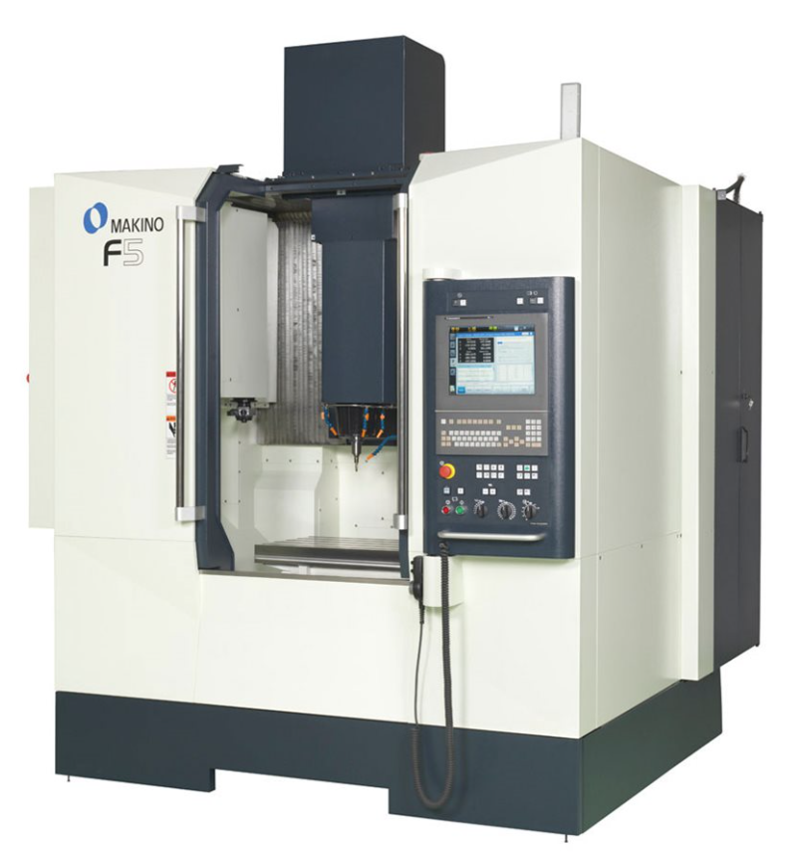 MAKINO F5-PRO6 | → tương tự
 | Giá máy | 180 000 đô
 | Số lượng | 1
 | Khấu hao | 5 - 10 năm
C | Đồ gá tiêu chuẩn: Ê tô | 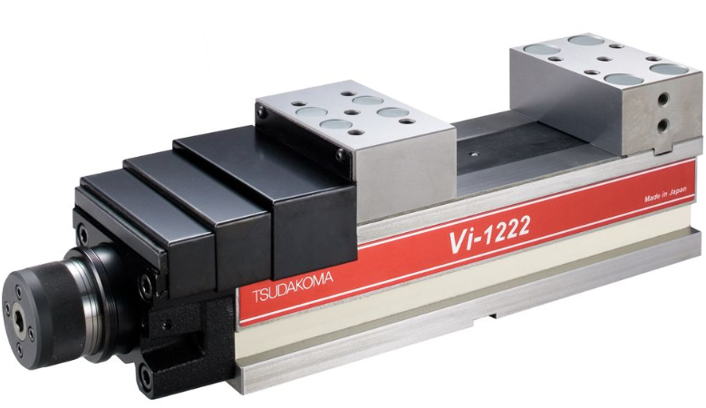 | → tương tự
 | Giá đồ gá | 2000 đô
 | Số lượng | 1
 | Khấu hao | 3 đến 5 năm
 | Đồ gá đặc biệt - chuyên dùng | Không sử dụng (gá trực tiếp lên Ê-TÔ) không sử dụng (gá trực tiếp lên Ê-TÔ) | (Không có hình ảnh tham khảo)
 | Giá đồ gá |  | 20 đô
 | Số lượng |  | 1
D | Nhân công | 1 người / 1 máy | 1 người / 1 máy
E | Tên dầu | dầu pha nước | → tương tự
 | Giá | 2.5 đô / lít
 | Tổng Số lượng sử dụng | 3 lít
F | List dao + holder |  |  | Holder, Lấy khấu hao 3 năm
G | Thước đo tiêu chuẩn | Sử dụng thước trên để đo một số kích thước sau gia công tại máy. Đo 100% Thời gian đo: 1.5 phút / 1 sản phẩm Thước: Khấu hao 3 năm | Sử dụng thước trên để đo một số kích thước sau gia công tại máy. Đo 100% Thời gian đo: 1.5 phút / 1 sản phẩm Thước: Khấu hao 3 năm | Chi phí đo tiêu chuẩn: sử dụng thiết bị đo, dụng cụ đơn giản, có thể đo tại máy gia công, nhân viên chạy máy có thể tự đo (không cần nhân viên QC)
H | Tiền phôi gia công | Kích thước sản phẩm: 70x8x3mm Kích thước phôi: 75x13x5mm Tên vật liệu: Nhôm AL6061-T6, Giá tiền (mua mới): 90,000 VNĐ/ 1 kg (CHINA) Khối lượng riêng: 2.72g / cm3 Tính tiền phôi? Vì phôi phải mua theo tấm lớn, hoặc cây tiêu chuẩn (ko bán lẽ, hoặc bán lẻ giá cao), và còn có tiền công cắt phôi,... cho nên tính 1 phần chi phí bù vào. Tính tổng chi phí phôi là A, sau đó lấy A x 10-20% . sau đó chia cho số lượng đặt hàng
I | SET-UP: làm chương trình, set up máy móc, thiết kế đồ gá | 8 giờ công lao động Nhân công: 1 | 8 giờ công lao động Nhân công: 1
J | Tiền điện | 1.35 đô / 1 giờ vận hành | 1.35 đô / 1 giờ vận hành
K | Chi phí đo đặc biệt |  |  | Chi phí đo đặc biệt: đo kiểm trong phòng QC, sử dụng máy móc chuyên dùng, do nhân viên QC thực hiện | 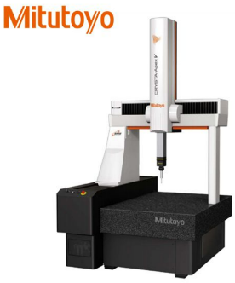
L | Chi phí đóng gói | Vật tư - thùng carton, túi nilon, băng keo…: 3 đô Số giờ công lao động đóng gói: 1 giờ Số người: 1
M | Chi phí vận chuyển | Giao hàng 1 lần, chi phí vận chuyển là 15 đô
O | Chi phí XỬ LÝ NGOÀI OUTSOURCING | Sản phẩm cần được Anodize (phủ một lớp chống ăn mòn) Chi phí xử lý cho 1 sản phẩm: 10,000 vnđ
P | Tiền phoi thừa ( bavia) | Kích thước phôi: 75x13x5mm Tên vật liệu: Nhôm AL6061-T6, Giá bán phoi vụn: 25,000 VNĐ/ 1 kg Khối lượng riêng: 2.72g / cm3 Biết rằng sau khi gia công, lượng phoi thừa (có thể đem bán phế liệu) chiếm 35% thể tích cục phôi ban đầu. Tính khối lượng và giá tiền bán phoi / 1 cục phôi ban đầu và khấu trừ 50% vào giá thành sản phẩm sau cùng (giảm giá để tăng tính cạnh tranh, khả năng nhận đơn hàng) Khi chi phí này nhỏ, không đáng kể thì có thể bỏ qua. xem là 1 phần lợi nhuận thêm của đơn hàng |  | Từ cục phôi ban đầu, sau khi gia công xong đạt thành phẩm. Phần phôi bỏ đi là phoi thừa (phoi vụn,…). Có thể đem bán để phế liệu để tối ưu hóa lợi nhuận
Q | Phí quản lý Fixed factory expenses (Management expenses - factory overheads) | Lấy = 5%
R | Lợi nhuận | Lấy = 5%

